F1
Nacional | 2016 | 2017 | 2018 | 2019 | 2020 | 2021 | Figura 1 (por favor agrupar 4 en una imagen)
Mama | 39.14 | 47.70 | 51.40 | 51.00 | 49.38 | 45.26
Próstata | 69.45 | 74.10 | 69.00 | 70.26 | 67.46
Estómago | 22.36 | 25.60 | 31.90 | 26.87 | 18.39
Colon y recto | 16.55 | 35.60 | 45.00 | 39.93 | 30.82

 |  | Mama | 2017 | 2018 | 2019 | 2020
 |  | Nacional | 51 | 51 | 49 | 45
 |  | Contributivo | 54 | 57 | 55 | 50
 |  | Subsidiado | 45 | 36 | 34 | 32
 |  | Especial | 75 | 82 | 75 | 56
 |  | No afiliado | 50 | 13
 |  | Excepción | 52 | 47 | 54 | 46

 |  | Próstata | 2017 | 2018 | 2019 | 2020
 |  | Nacional | 69 | 70 | 67 | 60
 |  | Contributivo | 72 | 75 | 72 | 65
 |  | Subsidiado | 58 | 54 | 53 | 44
 |  | Especial | 85 | 82 | 82 | 74
 |  | No afiliado | 100 | 0 |  | 0
 |  | Excepción | 62 | 76 | 71 | 61

 |  | Estómago | 2017 | 2018 | 2019 | 2020
 |  | Nacional | 32 | 27 | 18 | 18
 |  | Contributivo | 31 | 32 | 20 | 21
 |  | Subsidiado | 33 | 21 | 16 | 12
 |  | Especial | 80 | 20 | 17 | 0
 |  | No afiliado | 25 | 0 |  | 0
 |  | Excepción | 13 | 22 | 26 | 26

 |  | Colon y recto | 2017 | 2018 | 2019 | 2020
 |  | Nacional | 45 | 40 | 31 | 27
 |  | Contributivo | 45 | 41 | 31 | 29
 |  | Subsidiado | 44 | 36 | 30 | 22
 |  | Especial | 38 | 55 | 50 | 33
 |  | No afiliado | 40 | 60 | 33
 |  | Excepción | 46 | 52 | 37 | 34

F2a
Figura 2 Casos fallecidos con diagnóstico de HTA, DM o ERC según el mes de defunción y el régimen de afiliación, Colombia 2019 - 2020

Desagregación por Régimen

 | C-2019 | C-2020 | S-2019 | S-2020 | Dif % Cont | Dif % Sub
Enero | 3,779 | 4,166 | 3,514 | 4,691 | 10.24 | 33.49
Febrero | 3,215 | 3,732 | 2,906 | 3,459 | 16.08 | 19.03
Marzo | 3,675 | 3,904 | 3,306 | 3,609 | 6.23 | 9.17
Abril | 3,563 | 3,743 | 3,250 | 3,350 | 5.05 | 3.08
Mayo | 3,762 | 3,990 | 3,373 | 3,796 | 6.06 | 12.54
Junio | 3,834 | 5,002 | 3,572 | 5,117 | 30.46 | 43.25
Julio | 4,096 | 7,156 | 3,586 | 4,849 | 74.71 | 35.22
Agosto | 3,996 | 7,504 | 3,780 | 5,856 | 87.79 | 54.92
Septiembre | 3,727 | 5,937 | 3,480 | 4,714 | 59.30 | 35.46
Octubre | 3,833 | 6,184 | 3,635 | 4,827 | 61.34 | 32.79
Noviembre | 3,822 | 6,111 | 3,611 | 4,646 | 59.89 | 28.66
Diciembre | 4,124 | 7,036 | 3,916 | 5,316 | 70.61 | 35.75

F2b
Desagregación por Régimen

 | C-2019 | C-2020 | S-2019 | S-2020 | Dif % Cont | Dif % Sub
Enero | 1,504 | 1,530 | 1,061 | 1,391 | 1.73 | 31.10
Febrero | 1,261 | 1,407 | 810 | 978 | 11.58 | 20.74
Marzo | 1,398 | 1,459 | 954 | 1,048 | 4.36 | 9.85
Abril | 1,349 | 1,444 | 869 | 1,004 | 7.04 | 15.54
Mayo | 1,406 | 1,626 | 1,006 | 1,142 | 15.65 | 13.52
Junio | 1,546 | 2,102 | 1,031 | 1,653 | 35.96 | 60.33
Julio | 1,302 | 2,307 | 918 | 1,636 | 77.19 | 78.21
Agosto | 1,389 | 2,746 | 1,042 | 1,888 | 97.70 | 81.19
Septiembre | 1,274 | 2,190 | 913 | 1,510 | 71.90 | 65.39
Octubre | 1,318 | 2,420 | 976 | 1,553 | 83.61 | 59.12
Noviembre | 1,364 | 2,482 | 1,015 | 1,466 | 81.96 | 44.43
Diciembre | 1,473 | 2,907 | 1,136 | 1,735 | 97.35 | 52.73

F2c
Desagregación por Régimen

 | C-2019 | C-2020 | S-2019 | S-2020 | Dif % Cont | Dif % Sub
Enero | 1,005 | 1,091 | 657 | 988 | 8.56 | 50.38
Febrero | 928 | 1,124 | 514 | 664 | 21.12 | 29.18
Marzo | 1,228 | 1,269 | 633 | 712 | 3.34 | 12.48
Abril | 1,341 | 1,363 | 680 | 739 | 1.64 | 8.68
Mayo | 1,630 | 1,533 | 678 | 850 | -5.95 | 25.37
Junio | 1,663 | 1,850 | 782 | 1,181 | 11.24 | 51.02
Julio | 449 | 1,329 | 544 | 778 | 195.99 | 43.01
Agosto | 519 | 1,543 | 571 | 923 | 197.30 | 61.65
Septiembre | 649 | 1,323 | 498 | 748 | 103.85 | 50.20
Octubre | 835 | 1,493 | 600 | 807 | 78.80 | 34.50
Noviembre | 898 | 1,572 | 587 | 838 | 75.06 | 42.76
Diciembre | 1,016 | 1,870 | 700 | 1,019 | 84.06 | 45.57

F3a
Desagregación Nacional

 | Año | Medición de HbA1c | Diferencia porcentual (%)
 | 2019 | 945,809
 | 2020 | 696,098 | -26.40

Desagregación por Régimen

 |  |  | C-2019 | C-2020 | S-2019 | S-2020 | Dif % Cont | Dif % Sub
 |  | Enero | 56,002 | 92,133 | 17,284 | 29,245 | 64.52 | 69.20
 |  | Febrero | 65,697 | 96,150 | 20,597 | 29,379 | 46.35 | 42.64
 |  | Marzo | 83,152 | 62,390 | 27,361 | 20,706 | -24.97 | -24.32
 |  | Abril | 101,316 | 22,220 | 30,782 | 10,510 | -78.07 | -65.86
 |  | Mayo | 115,367 | 40,242 | 35,882 | 19,245 | -65.12 | -46.37
 |  | Junio | 91,212 | 46,912 | 28,394 | 20,757 | -48.57 | -26.90
 |  | Julio | 15,444 | 11,493 | 9,788 | 3,991 | -25.58 | -59.23
 |  | Agosto | 20,098 | 21,255 | 8,598 | 5,806 | 5.76 | -32.47
 |  | Septiembre | 28,938 | 21,253 | 9,999 | 5,766 | -26.56 | -42.33
 |  | Octubre | 38,763 | 27,920 | 11,436 | 8,315 | -27.97 | -27.29
 |  | Noviembre | 43,321 | 31,977 | 11,898 | 9,440 | -26.19 | -20.66
 |  | Diciembre | 52,187 | 39,313 | 11,805 | 10,645 | -24.67 | -9.83

F3b
Desagregación Nacional

 | Año | Medición de LDL | Diferencia porcentual (%)
 | 2019 | 2,597,456
 | 2020 | 1,778,015 | -31.55

Desagregación por Régimen

 |  |  | C-2019 | C-2020 | S-2019 | S-2020 | Dif % Cont | Dif % Sub
 |  | Enero | 156,808 | 186,916 | 75,116 | 74,494 | 19.20 | -0.83
 |  | Febrero | 167,425 | 187,332 | 87,829 | 77,610 | 11.89 | -11.64
 |  | Marzo | 177,906 | 104,044 | 83,418 | 55,191 | -41.52 | -33.84
 |  | Abril | 180,648 | 35,163 | 93,713 | 24,885 | -80.54 | -73.45
 |  | Mayo | 196,011 | 59,339 | 94,347 | 35,994 | -69.73 | -61.85
 |  | Junio | 140,738 | 60,133 | 67,730 | 39,968 | -57.27 | -40.99
 |  | Julio | 76,116 | 40,922 | 61,573 | 37,683 | -46.24 | -38.80
 |  | Agosto | 86,964 | 79,731 | 62,355 | 42,741 | -8.32 | -31.46
 |  | Septiembre | 107,352 | 69,294 | 66,393 | 60,840 | -35.45 | -8.36
 |  | Octubre | 131,100 | 87,663 | 68,452 | 69,678 | -33.13 | 1.79
 |  | Noviembre | 133,443 | 93,682 | 62,502 | 67,093 | -29.80 | 7.35
 |  | Diciembre | 135,472 | 104,670 | 56,050 | 64,846 | -22.74 | 15.69

F3c
Desagregación Nacional

 | Año | Medición de creatinina | Diferencia porcentual (%)
 | 2019 | 3,341,569
 | 2020 | 2,262,335 | -32.30

Desagregación por Régimen

 |  |  | C-2019 | C-2020 | S-2019 | S-2020 | Dif % Cont | Dif % Sub
 |  | Enero | 195,474 | 263,592 | 84,006 | 99,555 | 34.85 | 18.51
 |  | Febrero | 213,963 | 274,189 | 93,966 | 102,625 | 28.15 | 9.22
 |  | Marzo | 241,117 | 167,035 | 97,895 | 72,032 | -30.72 | -26.42
 |  | Abril | 263,143 | 54,222 | 112,617 | 29,835 | -79.39 | -73.51
 |  | Mayo | 309,516 | 102,818 | 117,848 | 54,248 | -66.78 | -53.97
 |  | Junio | 259,263 | 112,565 | 90,540 | 58,474 | -56.58 | -35.42
 |  | Julio | 92,067 | 47,008 | 62,128 | 35,813 | -48.94 | -42.36
 |  | Agosto | 103,496 | 76,722 | 60,776 | 39,458 | -25.87 | -35.08
 |  | Septiembre | 131,405 | 81,978 | 67,009 | 46,952 | -37.61 | -29.93
 |  | Octubre | 163,656 | 103,452 | 70,578 | 55,151 | -36.79 | -21.86
 |  | Noviembre | 170,618 | 109,181 | 65,538 | 57,719 | -36.01 | -11.93
 |  | Diciembre | 175,922 | 131,185 | 63,869 | 61,378 | -25.43 | -3.90

F3d
Desagregación Nacional

 | Año | Medición de relación albuminuria/creatinuria | Diferencia porcentual (%)
 | 2019 | 1,872,929
 | 2020 | 1,358,255 | -27.48

Desagregación por Régimen

 |  |  | C-2019 | C-2020 | S-2019 | S-2020 | Dif % Cont | Dif % Sub
 |  | Enero | 123,410 | 178,059 | 22,700 | 35,251 | 44.28 | 55.29
 |  | Febrero | 128,619 | 185,802 | 25,575 | 37,313 | 44.46 | 45.90
 |  | Marzo | 134,542 | 101,274 | 27,713 | 23,252 | -24.73 | -16.10
 |  | Abril | 146,775 | 30,460 | 40,009 | 9,851 | -79.25 | -75.38
 |  | Mayo | 191,889 | 56,529 | 46,388 | 17,377 | -70.54 | -62.54
 |  | Junio | 136,818 | 55,704 | 32,014 | 19,371 | -59.29 | -39.49
 |  | Julio | 68,085 | 34,794 | 27,394 | 20,496 | -48.90 | -25.18
 |  | Agosto | 78,511 | 66,552 | 32,755 | 25,133 | -15.23 | -23.27
 |  | Septiembre | 102,469 | 63,591 | 34,915 | 35,007 | -37.94 | 0.26
 |  | Octubre | 125,127 | 74,932 | 30,082 | 39,670 | -40.12 | 31.87
 |  | Noviembre | 123,714 | 78,223 | 29,180 | 36,942 | -36.77 | 26.60
 |  | Diciembre | 126,829 | 89,198 | 26,859 | 36,276 | -29.67 | 35.06

F4ab
Meta de HbA1c < 7% en personas con DM
 | 2018 | 2019 | 2020 | 2021
Nacional | 52 | 51 | 54 | 53
Contributivo | 53 | 53 | 56 | 55
Subsidiado | 50 | 46 | 49 | 49

Sin pérdida de la funcion renal CKD-EPI (% Perdida TFG <= 5 ml/min/1,73 m2 en un año)
 | 2018 | 2019 | 2020 | 2021
Nacional | 66 | 59 | 67 | 76
Contributivo | 68 | 58 | 68 | 77
Subsidiado | 62 | 63 | 64 | 74

 |  |  |  |  | periodos de reporte

F4cd
Meta de LDL <100 mg/dL en el último año |  |  |  |  | Meta de LDL <100 mg/dL en el último año
 | 2018 | 2019 | 2020 | 2021 |  | 2017 | 2018 | 2019 | 2020 | 2021
Nacional | 48 | 48 | 49 | 48 | Nacional | 45.24 | 47.95 | 48.26 | 48.88 | 47.74
Contributivo | 48 | 50 | 51 | 49 | Contributivo |  | 47.82 | 49.85 | 50.89 | 48.88
Subsidiado | 48 | 46 | 45 | 46 | Subsidiado |  | 48.22 | 45.61 | 45.25 | 45.86

Control de IMC 20-25 Kg/m2 |  |  |  |  | Control de IMC 20-25 Kg/m2
 | 2018 | 2019 | 2020 | 2021 |  | 2017 | 2018 | 2019 | 2020 | 2021
Nacional | 29 | 27 | 27 | 28 | Nacional | 29.79 | 29.41 | 27.36 | 27.05 | 27.98
Contributivo | 25 | 24 | 25 | 27 | Contributivo |  | 25.25 | 23.98 | 25.32 | 27.37
Subsidiado | 36 | 33 | 30 | 29 | Subsidiado |  | 36.37 | 32.9 | 30.24 | 29.11

 |  |  |  |  | Sin pérdida de la funcion renal Cockroft (% Perdida TFG <= 5 ml/min/1,73 m2 en un año)
 |  |  |  |  |  | 2017 | 2018 | 2019 | 2020 | 2021
 |  |  |  |  | Nacional | 68.40 | 70.40 | 64.07 | 70.45 | 71.11
 |  |  |  |  | Contributivo |  | 72.87 | 62.07 | 70.49 | 69.45
 |  |  |  |  | Subsidiado |  | 65.39 | 68.64 | 70.35 | 74.46

F5
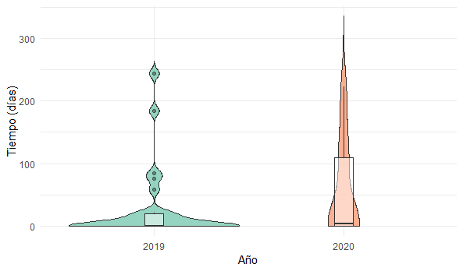

T11
Figura 120 Número de PVV fallecidos, Colombia 2019-2020

Año calendario | 2019 | 2020
Fallecidos | 1,617 | 2,010
Cambio porcentual | 24.30

Figura 121 Casos fallecidos por región | pasar tabla y homologar nombres de regiones

Región | 2019 | 2020 | Diferencia porcentual 2019-2020 (%)
Bogotá, D.C. | 228 | 276 | 21.05
Caribe | 415 | 525 | 26.51
Central | 411 | 530 | 28.95
Oriental | 204 | 281 | 37.75
Pacífica | 326 | 364 | 11.66
Amazonía/Orinoquía | 33 | 34 | 3.03
Total | 1,617 | 2,010 | 24.30

F6a
Figura 110. Tiempo en semanas desde el diagnóstico hasta el inicio de la atención en los casos incidentes con VIH, Colombia 2019-2020

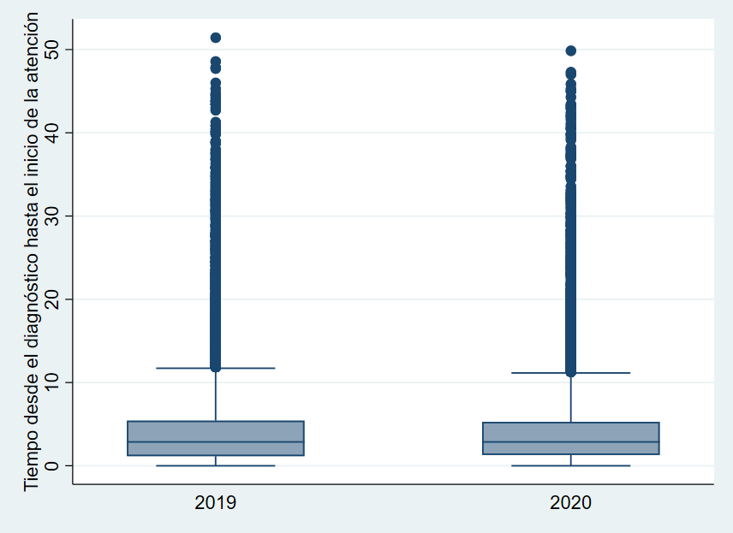

 |  | 2019 | 2020
 | Mínimo | 0 | 0
 | p.25 | 1.14 | 1.28
 | Mediana | 2.85 | 2.85
 | p.75 | 5.42 | 5.28
 | Máximo | 51.42 | 49.85

F6b
Figura 111. Tiempo desde el diagnóstico hasta el inicio del tratamiento antirretroviral en los casos incidentes de VIH, Colombia 2019-2020

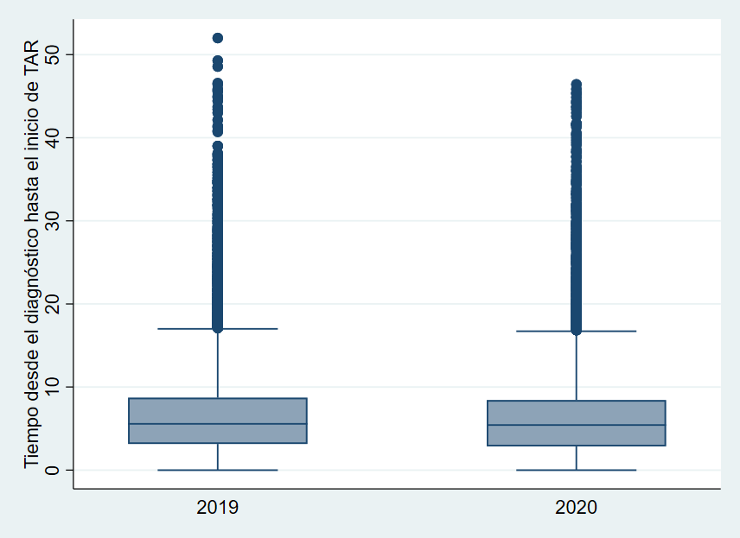

 |  | 2019 | 2020
 | Mínimo | 0 | 0
 | p.25 | 3.14 | 2.85
 | Mediana | 5.57 | 5.42
 | p.75 | 8.71 | 8.42
 | Máximo | 52 | 46.42

F7
Figura 113. Tendencia del indicador de número de personas con cambio de terapia antirretroviral, Colombia 2019-2020

 | Enero | Febrero | Marzo | Abril | Mayo | Junio | Julio | Agosto | Septiembre | Octubre | Noviembre | Diciembre
2021 | 2
2020 | 1 | 175 | 124 | 52 | 50 | 51 | 53 | 37 | 49 | 32 | 18 | 12
2019 | 2 | 153 | 133 | 101 | 106 | 85 | 72 | 74 | 47 | 29 | 28 | 13
2018 |  | 114 | 119 | 89 | 82 | 80 | 54 | 92 | 35 | 33 | 22 | 12

F8a
Figura 117. Tendencia de la medición de carga viral en los casos prevalentes con VIH, Colombia 2019-2020

Año calendario | Casos prevalentes
2019 | 123,122
2020 | 134,683

 | Mes realización CV | 2021 | 2020 | 2019 | Diferencia n | Cambio %
 | Febrero | 1,768 | 956 | 1,225 | 812 | 84.937238494
 | Marzo | 1,327 | 1,203 | 1,279 | 124 | 10.307564422
 | Abril | 697 | 1,559 | 1,720 | -862 | -55.291853752
 | Mayo | 1,486 | 2,403 | 2,235 | -917 | -38.160632543
 | Junio | 2,726 | 3,039 | 3,137 | -313 | -10.299440605
 | Julio | 4,880 | 5,356 | 4,871 | -476 | -8.8872292756
 | Agosto | 12,710 | 10,957 | 9,007 | 1,753 | 15.99890481
 | Septiembre | 16,900 | 12,998 | 10,949 | 3,902 | 30.020003077
 | Octubre | 20,780 | 16,202 | 14,189 | 4,578 | 28.255770892
 | Noviembre | 18,877 | 18,910 | 17,132 | -33 | -0.17451084082
 | Diciembre | 19,340 | 19,048 | 15,767 | 292 | 1.5329693406
 | Enero | 17,893 | 17,716 | 13,274 | 177 | 0.99909686159
 | Total | 119,384 | 110,347 | 94,785 | 9,037 | 8.1896200169

 |  |  |  | 2021
 |  |  | Años calendario | 2020
 |  |  |  | 2019
 |  |  |  | 2018

 | Mes realización CV | 2020 | 2019
 | Enero | 17,716 | 13,274
 | Febrero | 1,768 | 956
 | Marzo | 1,327 | 1,203
 | Abril | 697 | 1,559
 | Mayo | 1,486 | 2,403
 | Junio | 2,726 | 3,039
 | Julio | 4,880 | 5,356
 | Agosto | 12,710 | 10,957
 | Septiembre | 16,900 | 12,998
 | Octubre | 20,780 | 16,202
 | Noviembre | 18,877 | 18,910
 | Diciembre | 19,340 | 19,048
 |  | 119,207 | 105,905 | 12.560313489

F8b
Figura 118. Tendencia de la realización del conteo de linfocitos T CD4 en los casos prevalentes con VIH, Colombia 2019-2020
Año calendario | Casos prevalentes
2019 | 123,122
2020 | 134,683

 | Mes realización CV | 2021 | 2020 | 2019 | Diferencia n | Cambio %
 | Febrero | 1,813 | 985 | 1,076 | 828 | 84.060913706
 | Marzo | 1,300 | 1,293 | 1,232 | 7 | 0.54137664346
 | Abril | 720 | 1,663 | 1,681 | -943 | -56.704750451
 | Mayo | 1,423 | 2,654 | 2,270 | -1,231 | -46.382818387
 | Junio | 2,859 | 3,393 | 3,265 | -534 | -15.738284704
 | Julio | 5,158 | 5,903 | 5,217 | -745 | -12.620701338
 | Agosto | 13,537 | 12,287 | 9,746 | 1,250 | 10.173353951
 | Septiembre | 17,601 | 14,218 | 11,706 | 3,383 | 23.793782529
 | Octubre | 21,366 | 16,420 | 14,381 | 4,946 | 30.12180268
 | Noviembre | 18,796 | 17,868 | 17,089 | 928 | 5.1936422655
 | Diciembre | 18,097 | 17,335 | 14,940 | 762 | 4.3957311797
 | Enero | 16,456 | 15,789 | 12,260 | 667 | 4.2244600671
 | Total | 119,126 | 109,808 | 94,863 | 9,318 | 8.4857205304

 |  |  |  | 2021
 |  |  | Años calendario | 2020
 |  |  |  | 2019
 |  |  |  | 2018

 | Mes realización CV | 2020 | 2019
 | Enero | 15,789 | 12,260 | 28.784665579
 | Febrero | 1,813 | 985 | 84.060913706
 | Marzo | 1,300 | 1,293 | 0.54137664346
 | Abril | 720 | 1,663 | -56.704750451
 | Mayo | 1,423 | 2,654 | -46.382818387
 | Junio | 2,859 | 3,393 | -15.738284704
 | Julio | 5,158 | 5,903 | -12.620701338
 | Agosto | 13,537 | 12,287 | 10.173353951
 | Septiembre | 17,601 | 14,218 | 23.793782529
 | Octubre | 21,366 | 16,420 | 30.12180268
 | Noviembre | 18,796 | 17,868 | 5.1936422655
 | Diciembre | 18,097 | 17,335 | 4.3957311797
 |  | 118,459 | 106,279 | 11.4604

